封2
 |  |  |  | 国寿臻鑫传家保险计划

您的保障计划（ |  | 女 | / | 40 | 周岁）
产品全称 |  |  | 保险期间 |  | 缴费期限 |  | 年交保费
国寿臻鑫传家终身寿险 |  |  | 终身 |  | 5年交 |  | 10 | 万元

保障计划主要责任
保险责任 |  | 条款详情
基本保险金额 |  | 保单上载明的保险金额
身故/高残保险金 |  | ·被保险人年满18周岁前， 身故保险金=MAX（所交保费，现金价值） |  |  |  |  | 被保险人18-40周岁时为160% 被保险人41-60周岁时为140% 被保险人61周岁以上时为120%

 |  | ·缴费期届满后首个生效对应日前 =MAX（所交保费╳给付比例，现金价值）

 |  | ·缴费期届满后首个生效对应日前 =MAX（所交保费╳给付比例，现金价值，保险金额）

客运交通意外 保险金 |  | 额外赔付2倍基本保险金额（被保险人18-75周岁) |  |  |  |  | 每年增长前一年的3%

减保权益 |  |  | 转换年金权益 |  |  | 长期护理保险责任 转换权益

利益演示
 | 累计保费 |  | 满20年保单价值 |  | 满30周年保单价值 |  | 90周岁保单价值
金额 | 500000 |  | 748571.73406 |  | 1006017.8145 |  | 1845200
年化收益 |  |  | 2.9% |  | 3.7% |  | 5.6%

计划特色
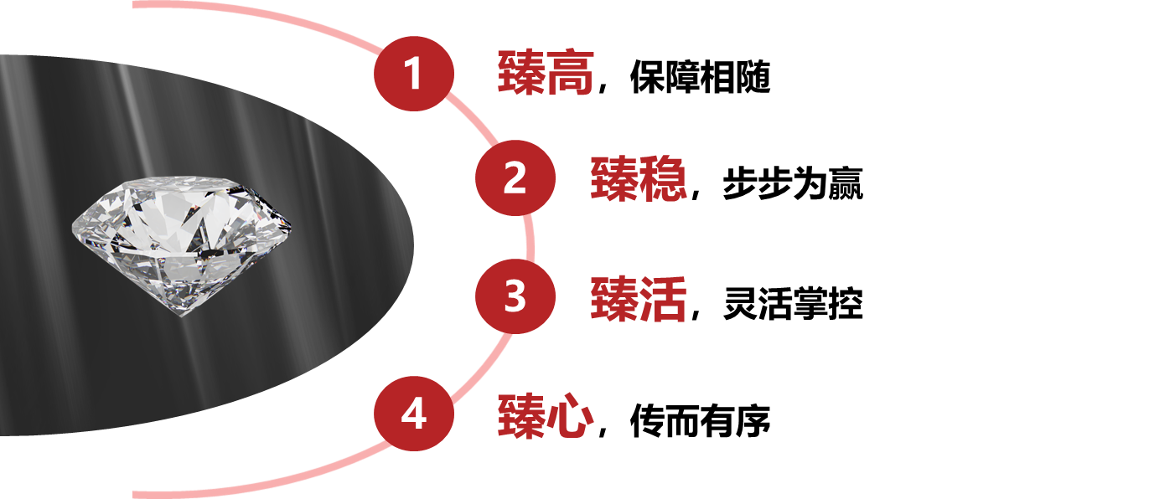

臻鑫传家，臻挚承诺；时代首发，值得拥有！

